Geral
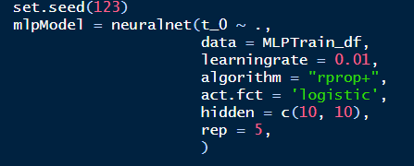
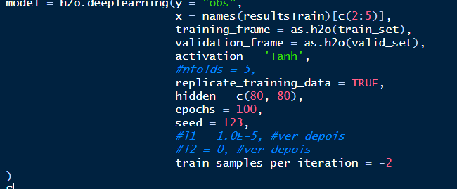
NE | ARIMA | ETS | NNAR | MLP | SA | SM | DE
MSE | 0.01519654117 | 0.015760732316 | 0.015498543551 | 0.014024477495 | 0.014216289399 | 0.01519654117 | 0.01388202865
MAPE | 0.21114732581 | 0.21741482546 | 0.21561369587 | 0.20682050165 | 0.20690095906 | 0.21114732581 | 0.20921670814
ARV | 1.4091013924 | 1.1911340665 | 1.1555601839 | 1.1640927271 | 1.2399503073 | 1.4091013924 | 1.2034825482
Theil | 0.86985239487 | 0.90134458962 | 0.88556123147 | 0.80388099671 | 0.81289530944 | 0.86985239487 | 0.79435248977

DEEP | Tanh [60, 60]
TEMPO | 60.61

NE | ARIMA | ETS | NNAR | MLP | SA | SM | DE
MSE | 0.005345644423 | 0.0071312046764 | 0.006545511769 | 0.0049826929662 | 0.0052094120183 | 0.005345644423 | 0.0046413621386
MAPE | 0.11126879751 | 0.13560439791 | 0.1257396875 | 0.10177842347 | 0.11008965463 | 0.11126879751 | 0.10218755863
ARV | 0.41571482254 | 0.41645095294 | 0.4264124411 | 0.41166604191 | 0.38396830406 | 0.41571482254 | 0.29587652425
Theil | 0.81184359488 | 1.0976061942 | 0.99676186902 | 0.75848807485 | 0.79369993331 | 0.81184359488 | 0.70350844652

DEEP | Rectifier [60, 60]
TEMPO | 64.36

N | ARIMA | ETS | NNAR | MLP | SA | SM | DE
MSE | 0.010842750954 | 0.011370829787 | 0.011411269069 | 0.0099099245556 | 0.0098768083995 | 0.010842750954 | 0.0095501066024
MAPE | 0.17981940134 | 0.19270324267 | 0.18308870121 | 0.17603335879 | 0.17537477946 | 0.17981940134 | 0.17064016442
ARV | 0.38617387467 | 0.33025061491 | 0.38503804538 | 0.34498735614 | 0.33812251363 | 0.38617387467 | 0.32754491801
Theil | 0.94747590154 | 0.99899998405 | 0.99754461503 | 0.86827912351 | 0.8644133957 | 0.94747590154 | 0.8343718824

DEEP | Tanh [60, 60]
TEMPO | 63.62

S | ARIMA | ETS | NNAR | MLP | SA | SM | DE
MSE | 0.0078081273963 | 0.011183123854 | 0.010616452738 | 0.008769803105 | 0.0077269970839 | 0.0078081273963 | 0.0076036669021
MAPE | 0.15367394096 | 0.17554973767 | 0.17423430812 | 0.15990807402 | 0.14864012035 | 0.15367394096 | 0.14149313706
ARV | 0.46209971133 | 0.51550167458 | 0.45910486435 | 0.75489484472 | 0.46927903044 | 0.46209971133 | 0.70487223241
Theil | 0.72884043174 | 1.044199305 | 0.99137784245 | 0.82438954378 | 0.72300871608 | 0.72884043174 | 0.71445352225

DEEP | Rectifier [100, 100]
TEMPO | 62.48

SE | ARIMA | ETS | NNAR | MLP | SA | SM | DE
MSE | 0.017189033407 | 0.017195255893 | 0.01659822292 | 0.016826680007 | 0.01602251516 | 0.017189033407 | 0.016588512354
MAPE | 0.30490033494 | 0.3050198382 | 0.29804364798 | 0.31717312643 | 0.2973501166 | 0.30490033494 | 0.31366594472
ARV | 0.81455985631 | 0.8155240516 | 0.72923803516 | 0.94615149512 | 0.81112891914 | 0.81455985631 | 0.92517563264
Theil | 1.061488077 | 1.061900768 | 1.027524801 | 1.0463534751 | 0.99199468543 | 1.061488077 | 1.0319185137

DEEP | Tanh [100, 100, 100]
TEMPO | 61.52

